ADC
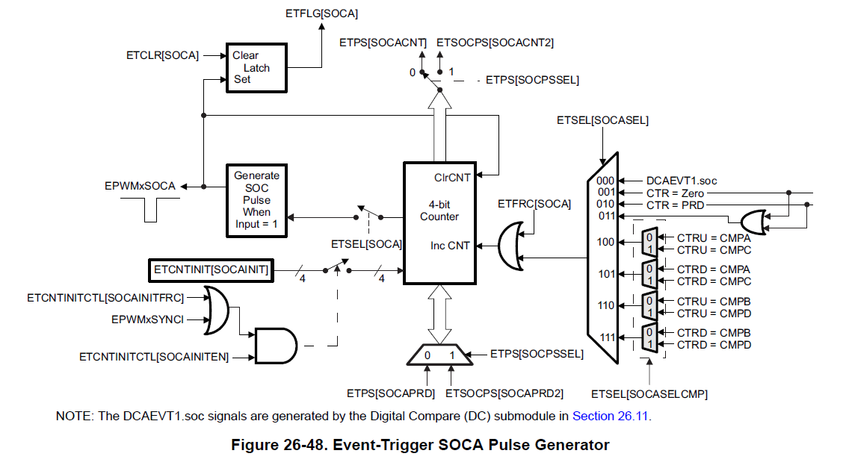
12Bit | 기준전압 | Scale Factor
4095 | 3.3 | 0.00080586080586
ADC Value |  | 계산 전압
4010 |  | 3.2315018315
 |  |  | s

